Sheet1
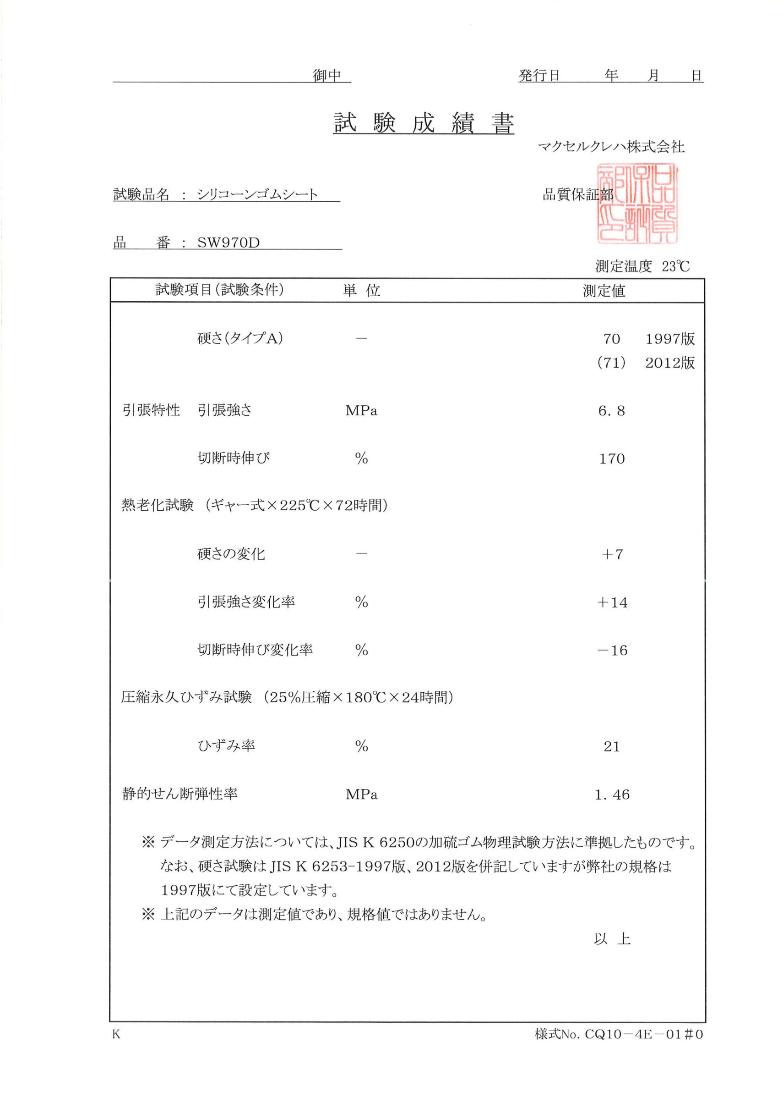
 | 御中 | 発行日 | 2019-09-18

